模板 - 添加模板
返回索引
接口：/template/create
规格：http/post表单 contentType: application/json;
字段 | 名称 | 数据类型 | 限制 | 是否必要 | 备注
请求
department | 部门 | string | 如果模板属于一个部门，提交前者、后者都可以，多个部门提交后者。 | N | 提价其中一个就好。都不提交时使用默认部门Administration
departments | 部门 | string[] |  | N
baseInfo | 基础信息 | dict |  | Y | 一个字典结构，内容不限

这些是默认字段
tmpName | 模板名称 | string |  | Y
tmpInfo |  |  |  | Y
content | 模板字段 | dict |  |  | 按照{顶级类目:[子类目名1, 子类目名2, …], …} | "Product detail" = ( "Item number", Description, Price, Unit, MOQ, Package ); "Specification detail" = ( Size, Material ); "Shipping detail" = ( "QTY/Inner", "Inner Length", "Inner Width", "Inner Height", "Inner CBM", "QTY/CTN", "CTN Length", "CTN Width", "CTN Height", "CTN CBM", "CTN NW", "CTN GW", "Qty/20ft", "Qty/40ft", "Qty/40HQ" );
返回
templateId | 模板id |  |  | Y

 |  |  |  |  | 前端中文字段 | 前端英文字段
 |  |  |  |  | 产品详情 | Product detail
 |  |  |  |  | 货号 | Item number
 |  |  |  |  | 品名 | Description
 |  |  |  |  | 价格 | Price
 |  |  |  |  | 单位 | Unit
 |  |  |  |  | 起订量 | MOQ
 |  |  |  |  | 包装 | Package

 |  |  |  |  | 规格详情 | Specification detail
 |  |  |  |  | 尺寸 | Size
 |  |  |  |  | 材料 | Material

 |  |  |  |  | 物流详情 | Shipping detail
 |  |  |  |  | 内箱装量 | QTY/Inner
 |  |  |  |  | 内箱长 | Inner Length
 |  |  |  |  | 内箱宽 | Inner Width,
 |  |  |  |  | 内箱高 | Inner Height
 |  |  |  |  | 内箱体积 | Inner CBM
 |  |  |  |  | 数量/外箱 | QTY/CTN
 |  |  |  |  | 外箱长 | CTN Length
 |  |  |  |  | 外箱宽 | CTN Width
 |  |  |  |  | 外箱高 | CTN Height
 |  |  |  |  | 外箱体积 | CTN CBM
 |  |  |  |  | 外箱净重 | CTN NW
 |  |  |  |  | 外箱毛重 | CTN GW
 |  |  |  |  | 20尺柜装量 | Qty/20ft
 |  |  |  |  | 40尺柜装量 | Qty/40ft
 |  |  |  |  | 40高柜装量 | Qty/40HQ

辅助 - excel解析器
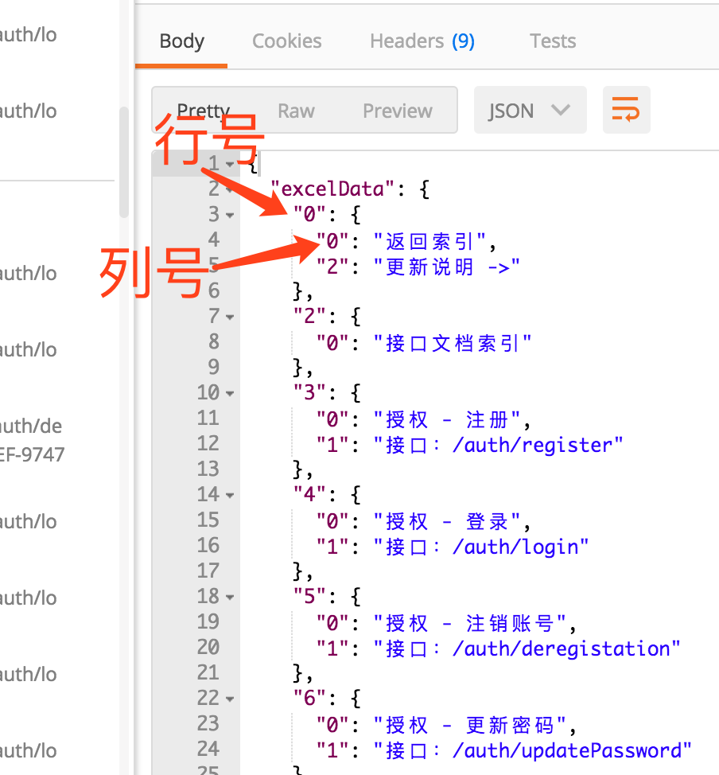
返回索引
接口：/support/dismantlingExcel
规格：http/post表单 contentType: multipart/form-data; 必须要求登录状态
字段 | 名称 | 数据类型 | 限制 | 是否必要 | 备注
请求
file | excel文件 | file

返回
success | 操作成功标志 |  |  | Y
excelType | excel类型 | String |  | Y | 不是 "xls" 就是 "xlsx"
excelData | excel内容 | Dict |  |  | 返回如图

